cinemachine
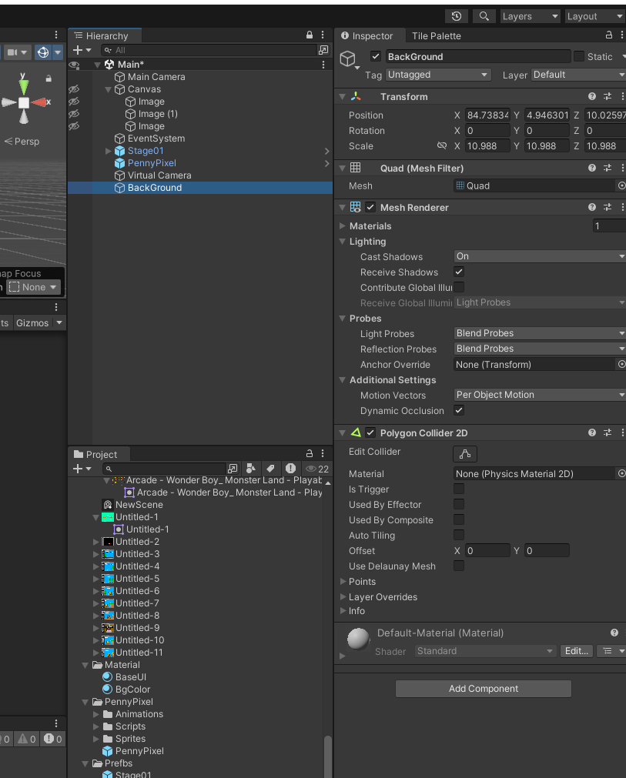
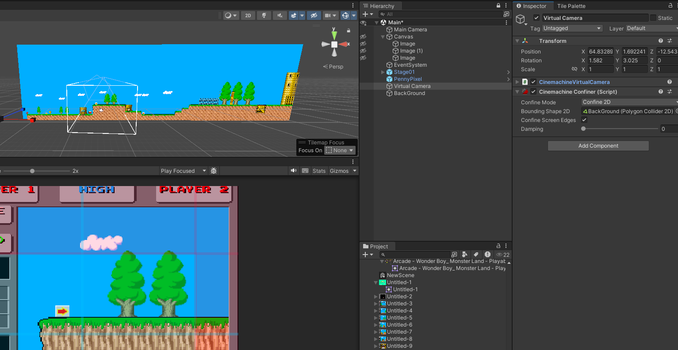
패키지 설치
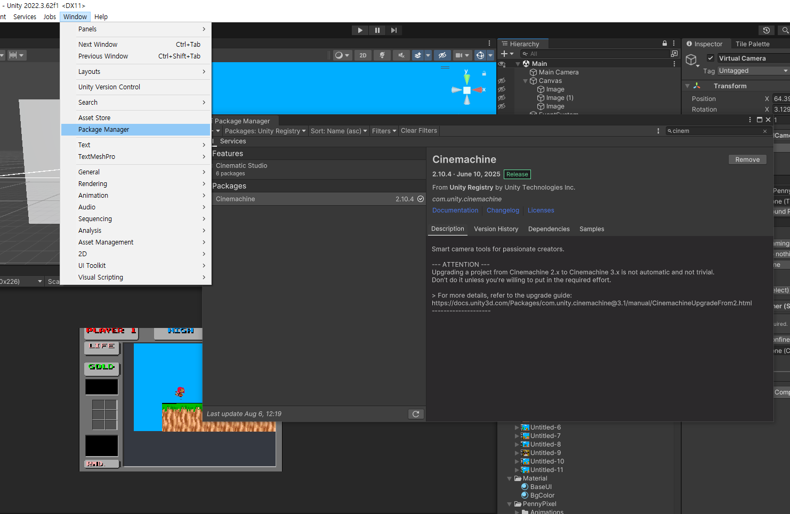

카메라 생성
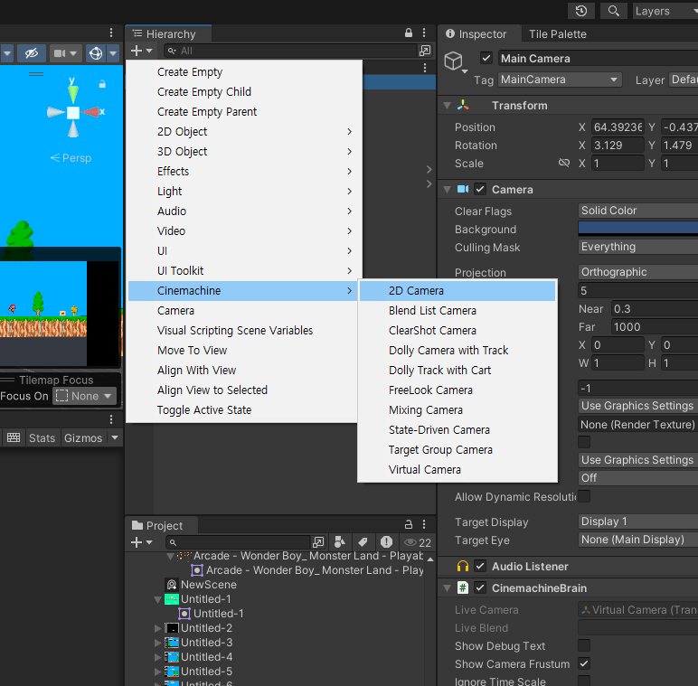

Follow Object 설정
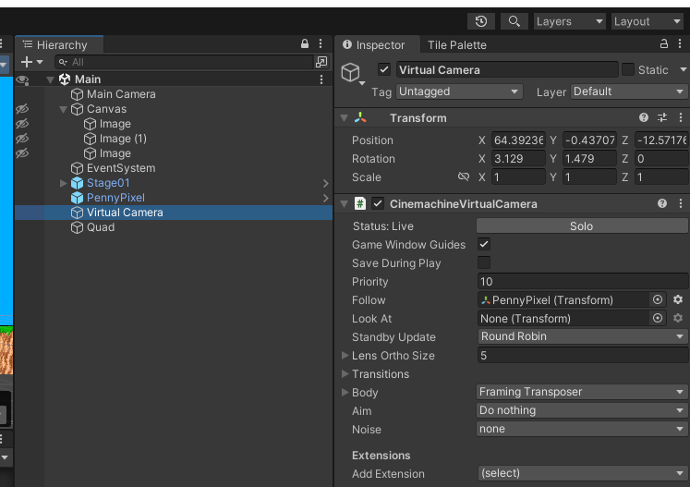

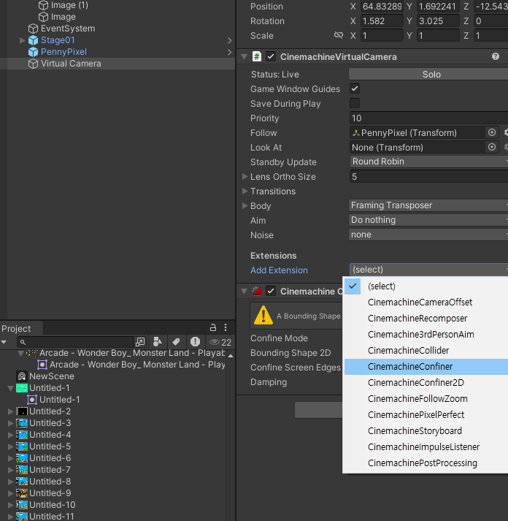
영역 설정 _ Add Extension Confine
 | follow object 기준으로 카메라가 움직임 _ 값 조정은 Body에서 Screen X, Y

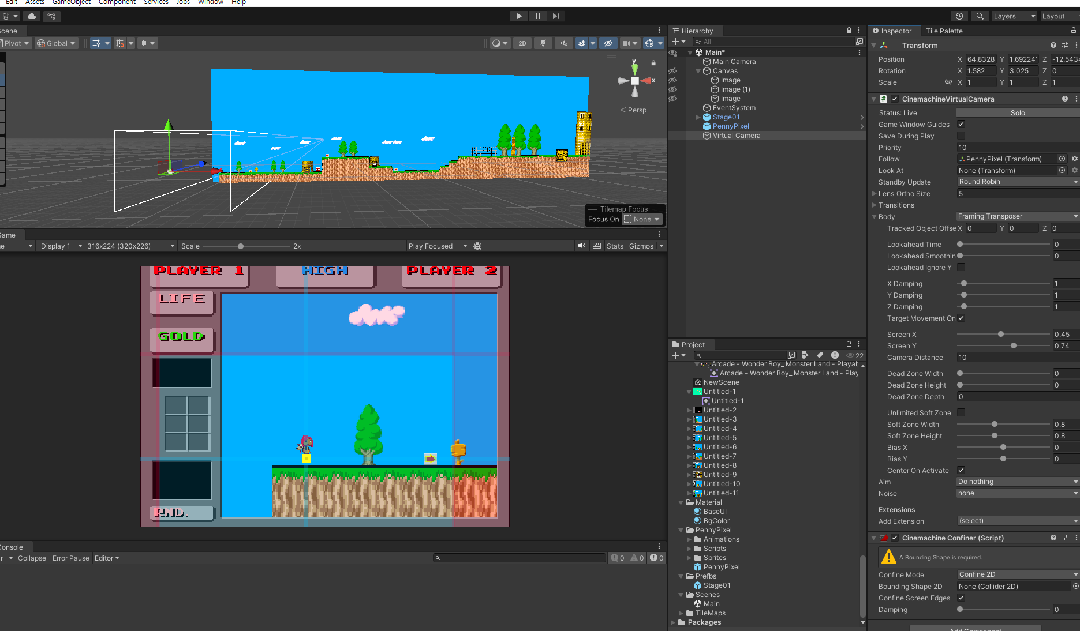

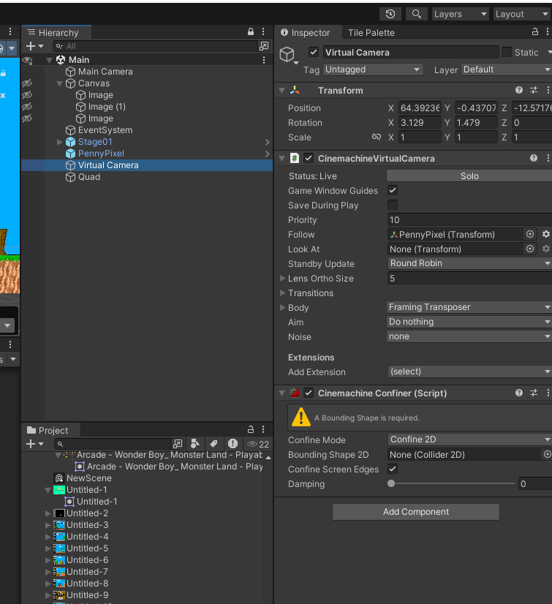

영역설정

화면설정
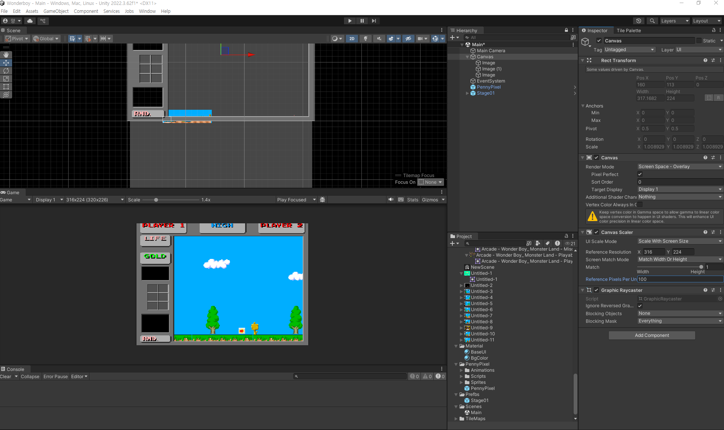

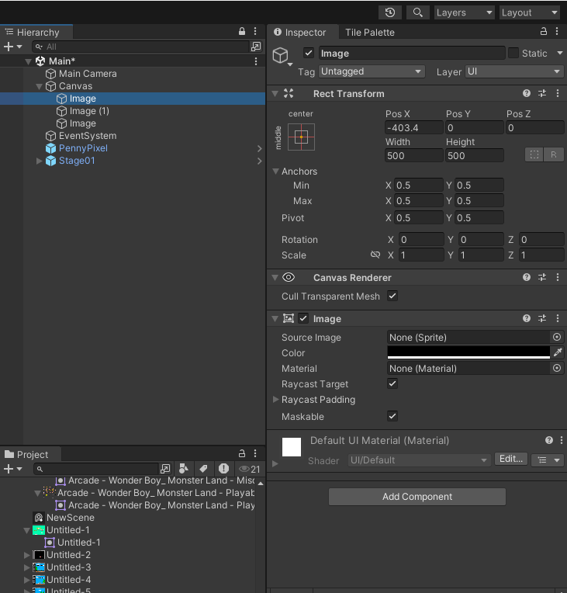

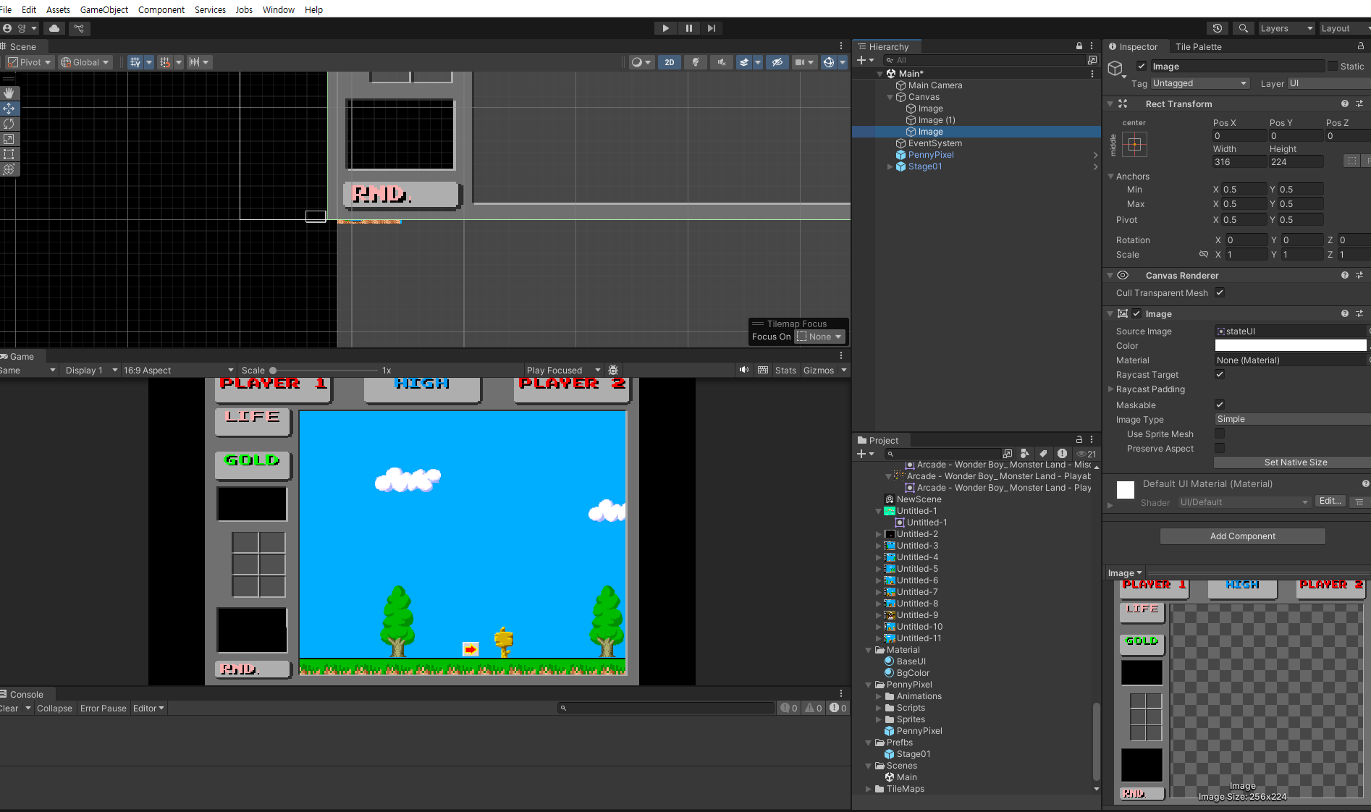

wonderBoy
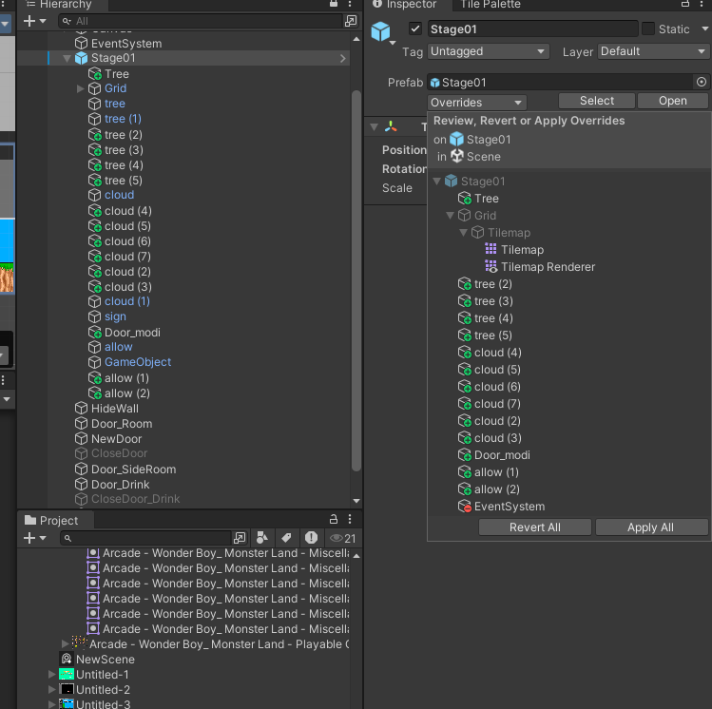
최초 게임 설정
1136 X 640 화면 비율

디스플레이 해상도 변경해도 카메라 사이즈를 자동으로 조정

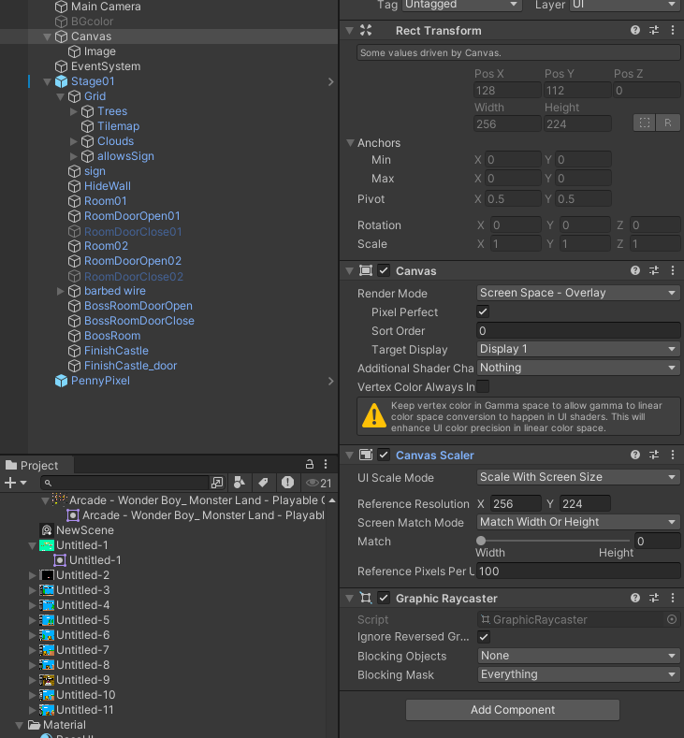

배경색상 Quad 오브젝트 -> 이름 변경(Bgcolor) -> Project View에 Material 폴더 생성 -> Material 생성 -> Material Shader : Unlit/Color 설정
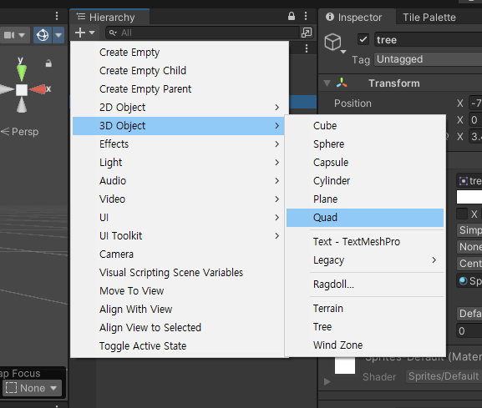
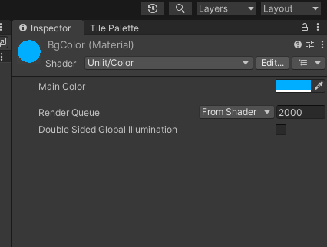
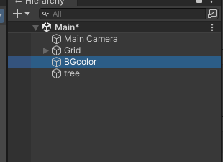
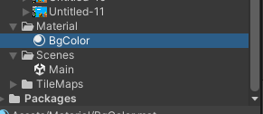

배경색이 안보인다면 씬뷰가 뒤집혔는지 확인

원더보이 게임 해상도 256 x 224 로 설정

이미지 깨짐 현상

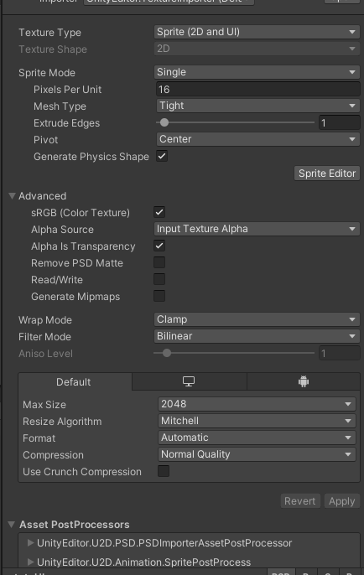
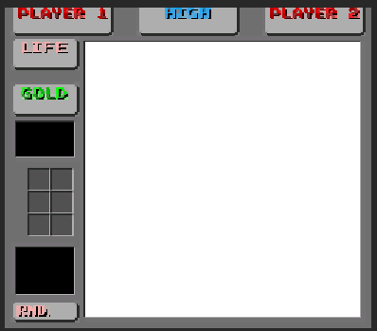
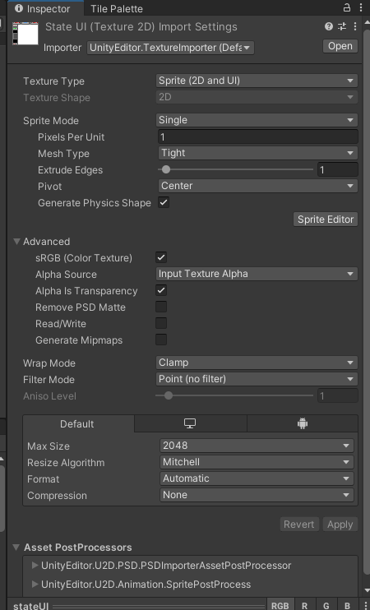
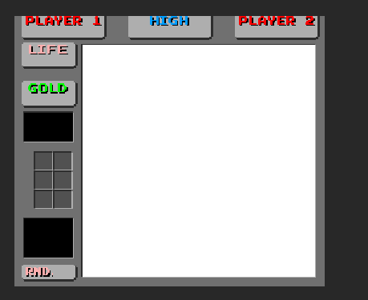

프리팹에 넣었다가 다시 하이어라키로 가져왔을때

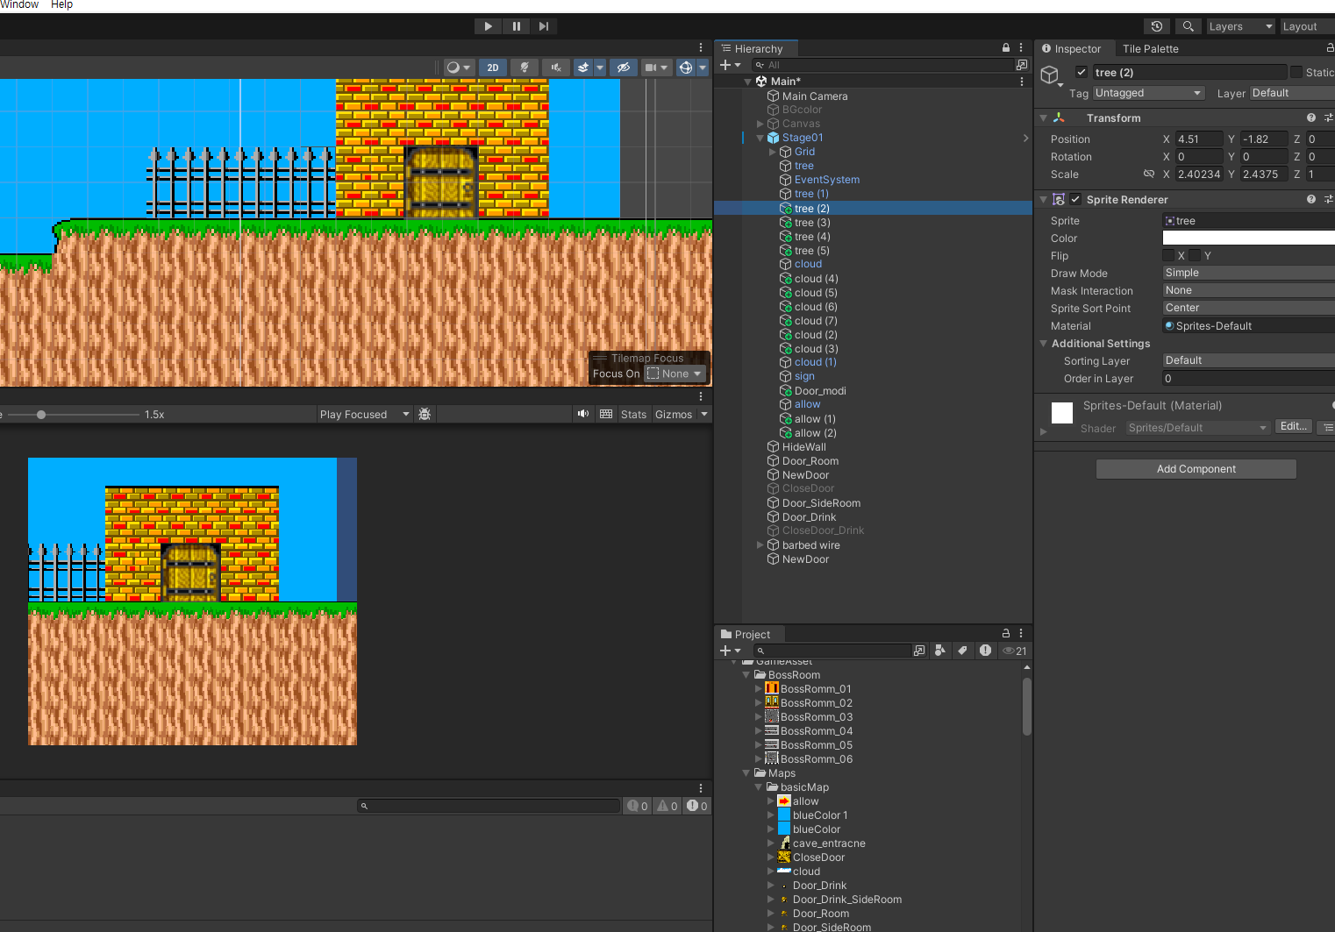

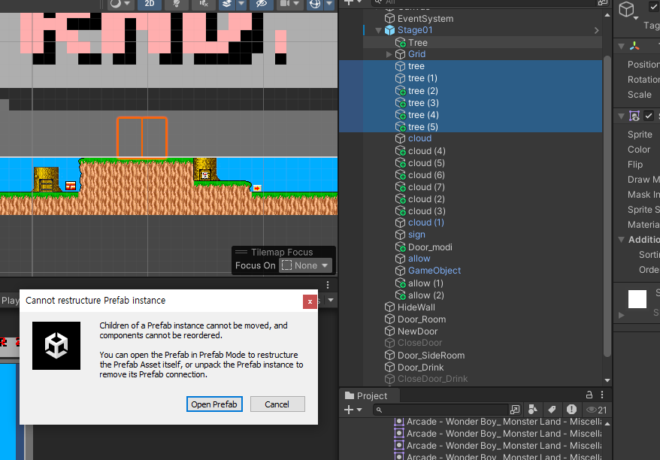

프리팹에 포함되지 않은 오브젝트들 때문에 에러 메시지가 발생 | => 프리팹 적용 후 작업

